상품제안서
슈틸루스터 맥세이프 퀵차지 10000보조배터리 시즌2 | 상품코드: F30401

 |  |  |  |  |  |  | 02-412-0044 | www.easy1.co.kr
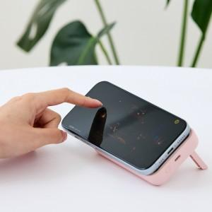

【상세/제작정보】

【인쇄/포장옵션】 | 레이저, 기타 / 포장지포장

【공급단가】 | 수량 | 100~ | 300~ | 500~ | 1,000~ | 3,000~
*VAT별도 | 단가 | 11,870원 | 11,680원 | 11,400원 | 11,110원 | 10,920원

【상품 URL】 | http://www.easy1.co.kr/src/goods_detail.php?gdno=30401

